关系图
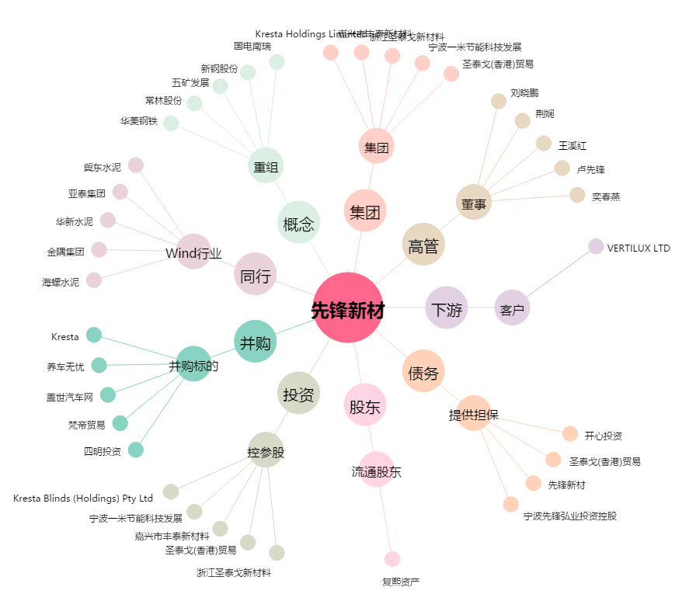
先锋新材[300163.SZ] - 关系概览图

